Class & Object
java_training
 | src
 |  | ph1_basic
 |  | ph2_oop
 |  |  | Main.java | → | add
 |  |  | Student.java | → | add
 |  |  | Teacher.java | → | add

Thông thường thì trong mỗi class sẽ nằm trong 1 tập tin duy nhất
Nếu trong cùng 1 package có 2 class cùng tên với nhau thì sẽ có lỗi

Tạo class Main
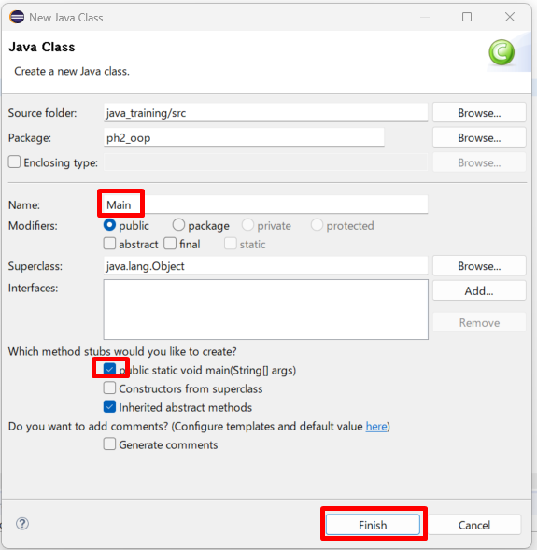

java_training\src\ph2_oop\Main.java
package ph2_oop;

public class Main {

public static void main(String[] args) {
Student studentOne = new Student();
Teacher teacherOne = new Teacher();
}

}

java_training\src\ph2_oop\Student.java
package ph2_oop;

public class Student {

}

java_training\src\ph2_oop\Teacher.java
package ph2_oop;

public class Teacher {

}

